Resumo

CMEtK Soluções Hospitalares Ltda
CNPJ 19.330.683/0001-73
Av. Queiroz Filho 1700 – Torre E – Sala 511 Vila Lobos Office Park
São Paulo -SP

 |  | PROPOSTA COMERCIAL

Cliente |  |  | Data:
A/C |  |  | Numero | CTCXXX.25

Cont | QTD | Caixa de Instrumental | Valor por Caixa | Valor Total
1 | 1 |  |  | R$ -
2 | 1 |  |  | R$ -
3 | 1 |  |  | R$ -
4 | 1 |  |  | R$ -
5 | 1 |  |  | R$ -
6 | 1 |  |  | R$ -
7 | 1 |  |  | R$ -
8 | 1 |  |  | R$ -
 |  | TOTAL |  | R$ -

CONDIÇÕES COMERCIAIS:

Marca |  | Fentex
Procedencia |  | Estados Unidos (Frete e IPI inclusos)
Prazo de Entrega |  | 120 dias
Prazo de Pagamento |  | 28 dias
Validade da Proposta |  | 60 dias

Garantia de 10 anos contra defeito de fabricação

OBSERVAÇÕES:

COMPOSIÇÕES DAS CAIXAS:

Planilha1
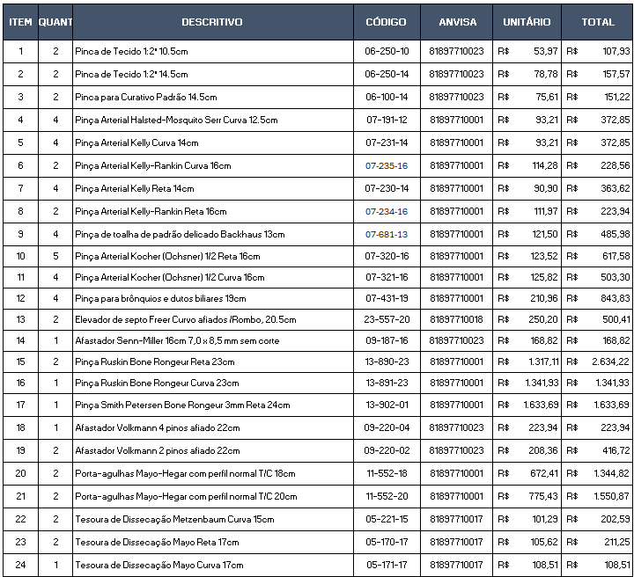
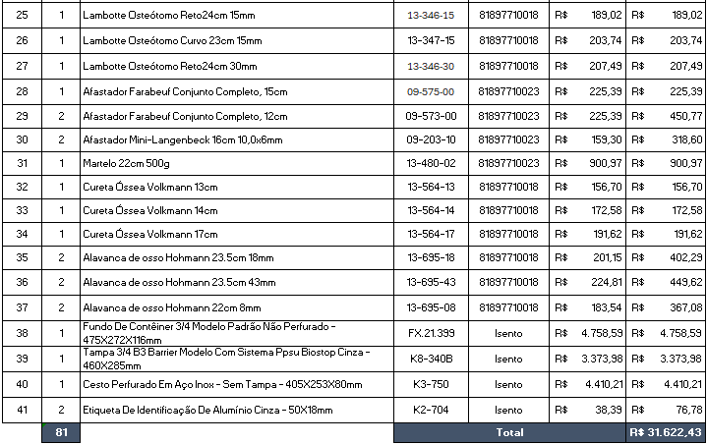
CMEtK Soluções Hospitalares Ltda
CNPJ 19.330.683/0001-73
Av. Queiroz Filho 1700 – Torre E – Sala 511 Vila Lobos Office Park
São Paulo -SP

 |  | PROPOSTA COMERCIAL

Cliente | GOLDEN SAUDE |  | Data: | 02.12.2025
A/C | FELIPE |  | Numero | CTC013.25 A

Cont | QTD | Caixa de Instrumental | Valor por Caixa | Valor Total
1 | 2 | CAIXA DE JOELHO | R$ 31,622.43 | R$ 63,244.86
 |  | TOTAL |  | R$ 63,244.86

CONDIÇÕES COMERCIAIS:

Marca |  | Fentex
Procedencia |  | Estados Unidos
 |  | Frete e IPI inclusos
Prazo de Entrega |  | 60 a 90 dias
Prazo de Pagamento

Garantia de 10 anos contra defeito de fabricação

OBSERVAÇÕES:

COMPOSIÇÕES DAS CAIXAS:

